상품제안서
아이리버 스톰 아이스 손 선풍기 CF-P1 | 상품코드: F25588

 |  |  |  |  |  |  | 02-412-0044 | www.easy1.co.kr
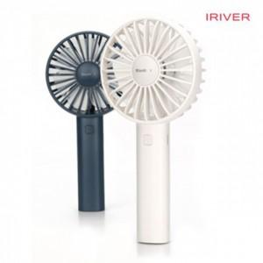

【상세/제작정보】 | 공기역학디자인 강력한 바람

【인쇄/포장옵션】 | 레이저 / 포장지포장

【공급단가】 | 수량 | 50~ | 100~ | 500~ | 1,000~ | 2,000~
*VAT별도 | 단가 | 16,360원 | 16,090원 | 15,680원 | 15,400원 | 15,000원

【상품 URL】 | https://dev.easy1.co.kr:443/src/goods_detail.php?gdno=25588

